상품제안서
그린 쿠킹백 | 상품코드: F10664

 |  |  |  |  |  |  | 02-412-0044 | www.easy1.co.kr
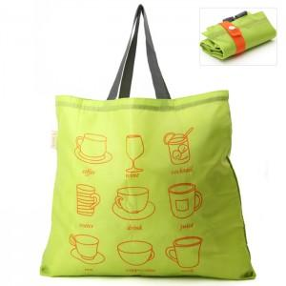

【상세/제작정보】 | 300개이하는 20,000원의 인쇄비가 추가됩니다

【인쇄/포장옵션】 | 실크 / OPP(비닐)

【공급단가】 | 수량 | 300~ | 1,000~ | 2,000~ | 3,000~ | 5,000~
*VAT별도 | 단가 | 1,490원 | 1,430원 | 1,380원 | 1,320원 | 1,290원

【상품 URL】 | http://www.easy1.co.kr/src/goods_detail.php?gdno=10664

